List1
Fibonaccijevo zaporedje in zlati rez

Zlati rez: | fi = | 1.6180339887499

Člen | Velikost | razmerje
zaporedja | člena | Fn/Fn-1
1 | 1
2 | 1 | 1.0000000000000
3 | 2 | 2.0000000000000
4 | 3 | 1.5000000000000
5 | 5 | 1.6666666666667
6 | 8 | 1.6000000000000
7 | 13 | 1.6250000000000
8 | 21 | 1.6153846153846
9 | 34 | 1.6190476190476
10 | 55 | 1.6176470588235
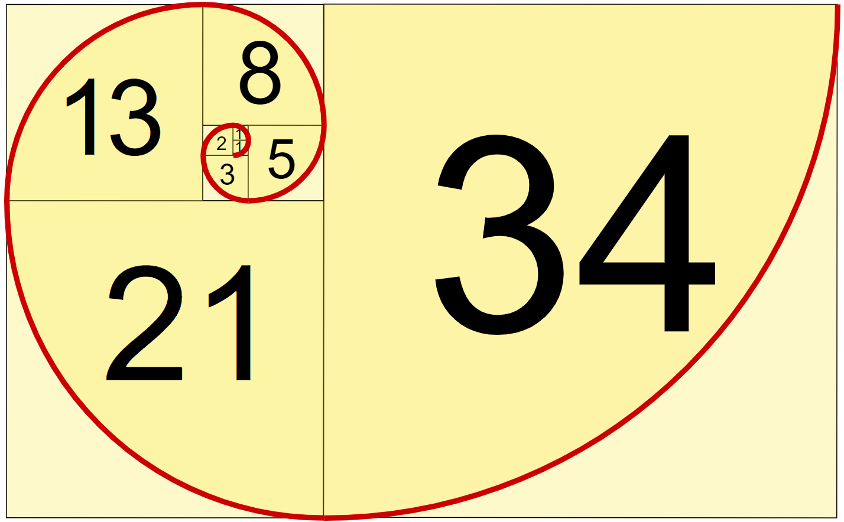
11 | 89 | 1.6181818181818
12 | 144 | 1.6179775280899
13 | 233 | 1.6180555555556
14 | 377 | 1.6180257510730
15 | 610 | 1.6180371352785
16 | 987 | 1.6180327868852
17 | 1597 | 1.6180344478217
18 | 2584 | 1.6180338134001
19 | 4181 | 1.6180340557276
20 | 6765 | 1.6180339631667
21 | 10946 | 1.6180339985218
22 | 17711 | 1.6180339850174
23 | 28657 | 1.6180339901756
24 | 46368 | 1.6180339882053
25 | 75025 | 1.6180339889579
26 | 121393 | 1.6180339886704
27 | 196418 | 1.6180339887802
28 | 317811 | 1.6180339887383
29 | 514229 | 1.6180339887543
30 | 832040 | 1.6180339887482
31 | 1346269 | 1.6180339887505
32 | 2178309 | 1.6180339887496
33 | 3524578 | 1.6180339887500
34 | 5702887 | 1.6180339887499
35 | 9227465 | 1.6180339887499
36 | 14930352 | 1.6180339887499
37 | 24157817 | 1.6180339887499
38 | 39088169 | 1.6180339887499
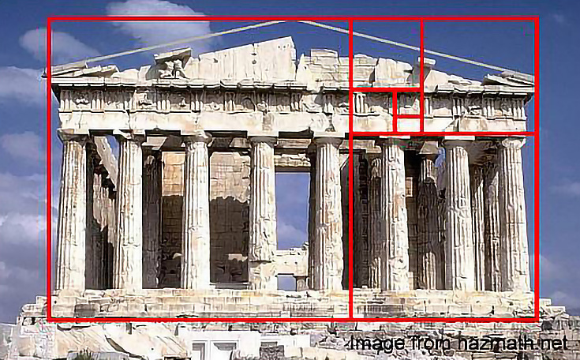
39 | 63245986 | 1.6180339887499
40 | 102334155 | 1.6180339887499
41 | 165580141 | 1.6180339887499
42 | 267914296 | 1.6180339887499
43 | 433494437 | 1.6180339887499

